База персон Диаграмма СиП
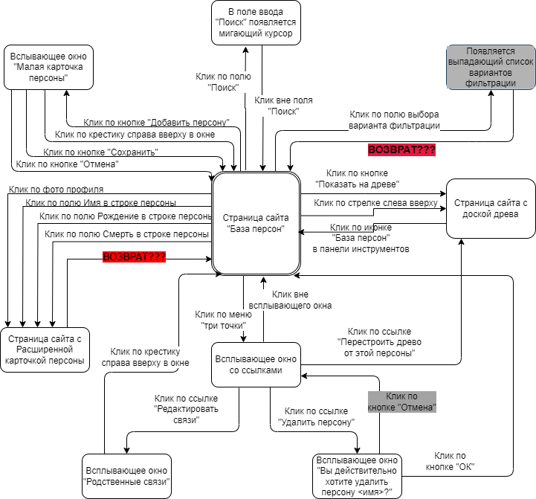

Блок схема карта
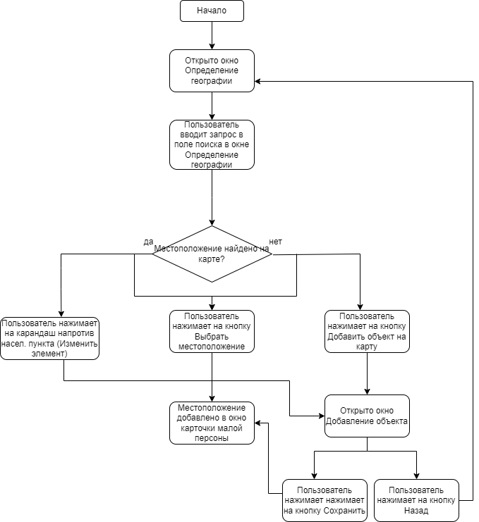

Диаграмма сост. и перех.для пои
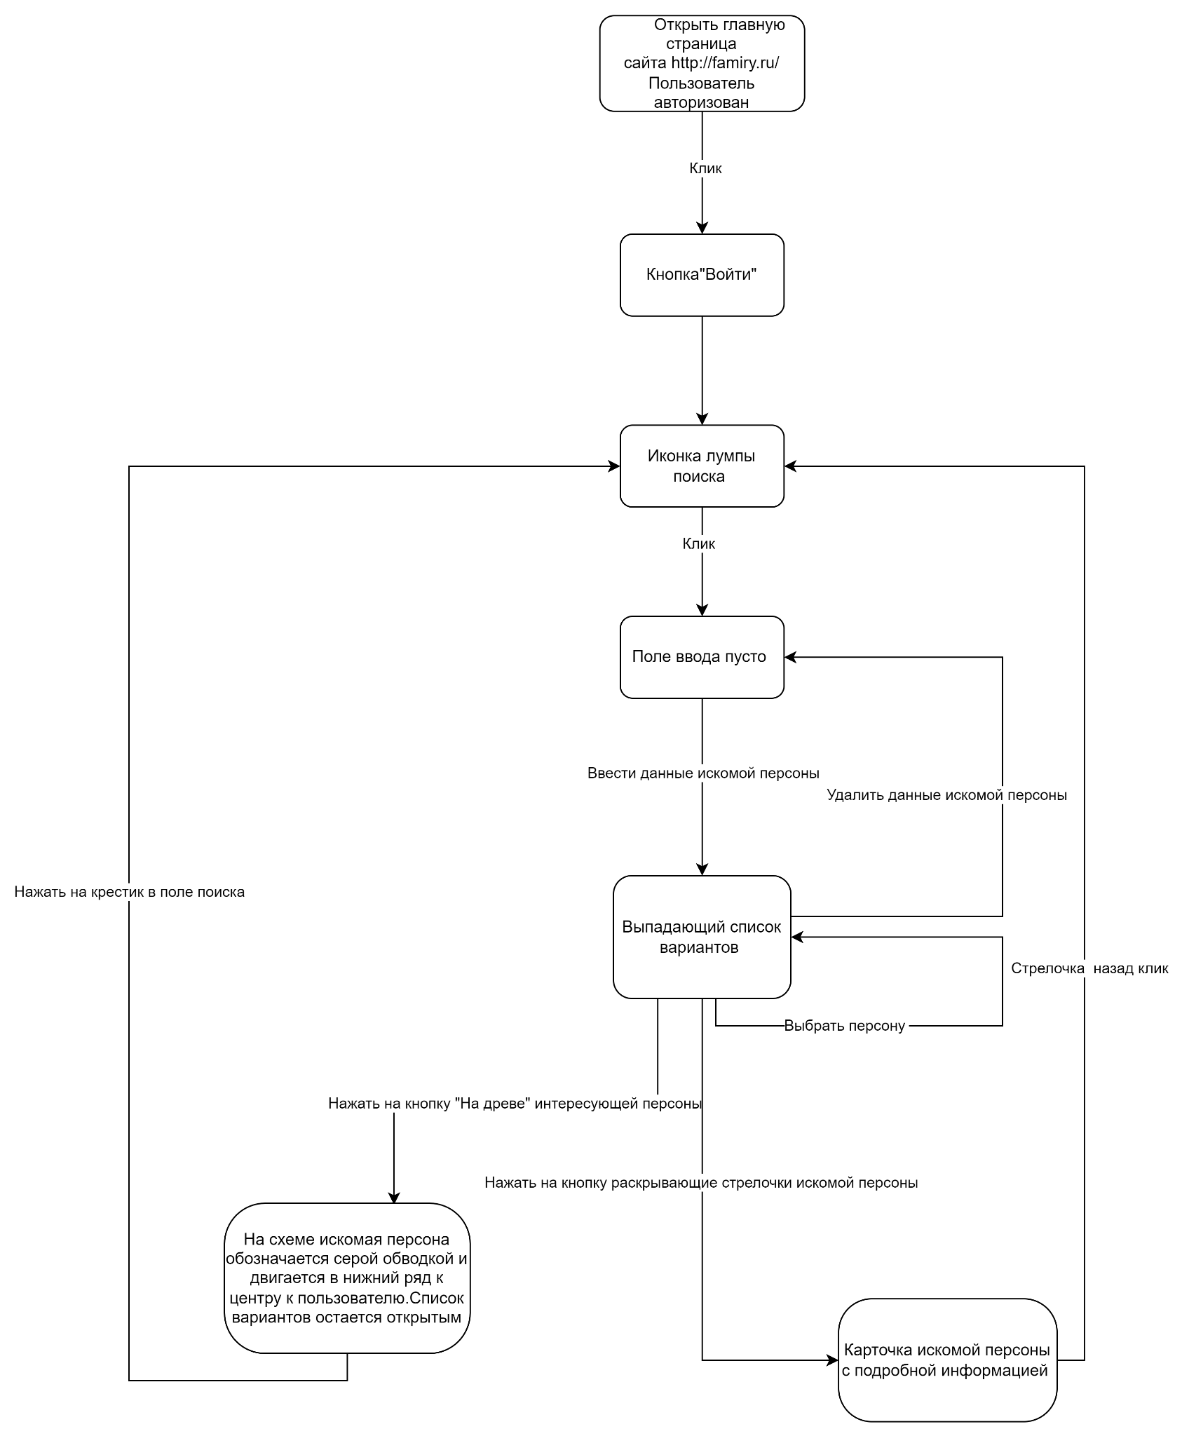
Ольга Петрова

